Sheet1
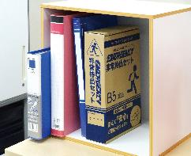
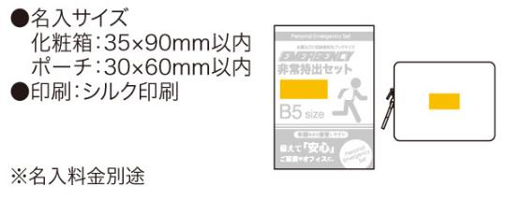
提 案 書

エマージェンシー 11点セット UC-30 |  | 参考上代 | ¥3,000 | 販売価格
 |  | （税別） |  | （税別）
【JAN】 | 4562121889903
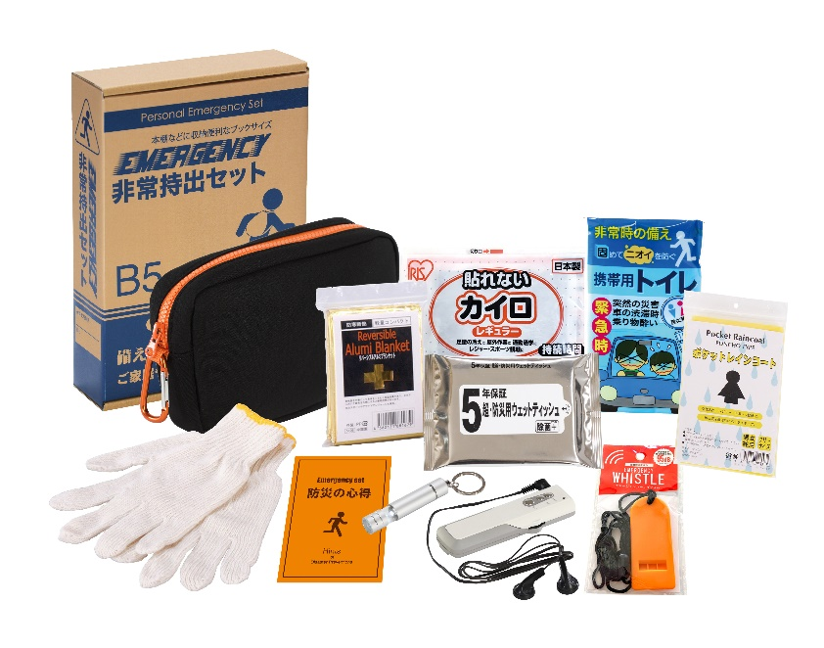
 |  |  | 【商品番号】 UC30-70 【本体サイズ】 収納ポーチ：190×120×50mm 【パッケージサイズ】 190×278×60mm・520g 【個装形態】 化粧箱入 【入数】 30 【セット内容】 収納ポーチ・防災の心得・ホイッスル・カイロ・レインコート・携帯用トイレ・LEDライト・FM ラジオ・軍手・アルミブランケット・防災用ウェットティッシュ 【商品説明】 防災士が選んだ内容のコンパクトな防災セット 【備考】 一部色・柄・商品が変更になる場合があります。ご了承ください。 【生産国】 中国・日本

